土地案例
地块名称 | 城市 | 用地性质 | 建设用地面积(㎡) | 规划建筑面积(㎡) | 容积率 | 出让方式 | 截止日期 | 起始价(万元) | 成交价(万元) | 成交楼面价(元/㎡) | 成交地面价(元/㎡) | 溢价率 | 受让单位
北京市朝阳区孙河乡西甸村、孙河村2902-88地块F1住宅混合公建用地 | 北京市 | 综合用地(含住宅) | 31917.24 | 47876 | ≤1.5 | 挂牌 | 2019-09-12 | 238900 | 242500 | 50651.68 | 75977.75 | 1.51 | 北京天恒正同资产...
北京市朝阳区东坝乡驹子房1106-720地块F1住宅混合公建用地、1106-721地块A33基础教育用地 | 北京市 | 综合用地(含住宅) | 31314.23 | 85543 | f1≤3,a... | 挂牌 | 2019-08-29 | 189700 | 189700 | 22175.97 | 60579.49 | 0 | 北京房地置业发展...
北京市朝阳区孙河乡北甸西村、北甸东村、西甸村、孙河村2902-31地块R2二类居住用地 | 北京市 | 住宅用地 | 39479.05 | 43427 | ≤1.1 | 挂牌 | 2019-05-28 | 244900 | 302000 | 69541.99 | 76496.27 | 23.32 | 苏州恒相房地产开... | 1.2167884353
北京市朝阳区将台乡1016-030地块R2二类居住用地、1016-033地块F2公建混合住宅用地 | 北京市 | 综合用地(含住宅) | 60678.01 | 160145 | r2=2.5... | 挂牌 | 2019-02-01 | 339100 | 340800 | 21280.7 | 56165.32 | 0.5 | 华通置业有限公司...
北京市朝阳区东坝乡单店村1108-006地块R2二类居住用地 | 北京市 | 住宅用地 | 41541.34 | 87237 | 2.1 | 挂牌 | 2019-01-17 | 150000 | 206000 | 23613.83 | 49589.16 | 37.33 | 北京润置商业运营...
北京市朝阳区崔各庄乡2909-0604地块F1住宅混合公建用地 | 北京市 | 综合用地(含住宅) | 22975.03 | 68925 | 3 | 挂牌 | 2018-10-31 | 208000 | 264000 | 38302.5 | 114907.36 | 26.92 | 北京金地鸿志企业...
北京市朝阳区崔各庄乡2909-0603地块F1住宅混合公建用地 | 北京市 | 综合用地(含住宅) | 19200.67 | 57602 | 3 | 挂牌 | 2018-10-31 | 200000 | 234000 | 40623.58 | 121870.75 | 17 | 北京金地鸿鹄企业...
北京市朝阳区崔各庄乡马泉营村29-L02等地块R2二类居住用地、A33基础教育用地、A8社区综合服务设施用地 | 北京市 | 综合用地(含住宅) | 74979.98 | 84324 | 1.12 | 挂牌 | 2018-09-13 | 205000 | 291000 | 34509.75 | 38810.36 | 41.95 | 北京中海地产有限...
北京市朝阳区豆各庄乡水牛坊村1306-635地块R2二类居住用地、1306-636地块A8社区综合服务用地 | 北京市 | 综合用地(含住宅) | 55477.35 | 87924 | 1.58 | 挂牌 | 2018-01-25 | 150000 | 168000 | 19107.4 | 30282.63 | 12 | 中铁房地产集团北...
北京市朝阳孙河乡北甸西村2902-14地块R2二类居住用地 | 北京市 | 住宅用地 | 53525.81 | 58878 | 1.1 | 挂牌 | 2018-01-17 | 333100 | 336500 | 57152.08 | 62866.87 | 1.02 | 北京乐优富拓投资...
北京市朝阳区孙河乡北甸西村、北甸东村、西甸村2902-46地块R2二类居住用地 | 北京市 | 住宅用地 | 90394.02 | 99433 | 1.1 | 挂牌 | 2018-01-04 | 557900 | 610000 | 61347.83 | 67482.34 | 9.34 | 北京中瑞凯华投资...
北京市朝阳区豆各庄乡马家湾村1306-606地块R2二类居住用地 | 北京市 | 住宅用地 | 35847.35 | 75279 | 2.1 | 挂牌 | 2017-12-14 | 170000 | 186000 | 24708.09 | 51886.68 | 9.41 | 中铁房地产集团北...
北京市朝阳区东坝乡驹子房村1109-663地块R2二类居住用地 | 北京市 | 住宅用地 | 77973.48 | 194934 | 2.5 | 挂牌 | 2017-11-03 | 498000 | 498000 | 25547.11 | 63867.87 | 0 | 天恒+旭辉+首开...
北京市朝阳区孙河乡北甸西村、西甸村2902-29地块R2二类居住用地、2902-17地块A8社区综合服务设施用地、2902-15地块A334托幼用地 | 北京市 | 综合用地(含住宅) | 99921.81 | 109014 | 1.1 | 挂牌 | 2017-09-07 | 400000 | 596000 | 54671.87 | 59646.64 | 49 | 张家口鸿运房地产...
朝阳区孙河乡西甸村2902-86地块 | 北京市 | 住宅用地 | 59511.18 | 89267 | 1.5 | 挂牌 | 2017-05-03 | 349000 | 457500 | 51250.73 | 76876.31 | 31.09 | 中粮地产(北京)...
朝阳区管庄乡塔营村1208-605地块 | 北京市 | 住宅用地 | 60374.36 | 102636 | 1.7 | 挂牌 | 2017-04-25 | 210000 | 326000 | 31762.72 | 53996.43 | 55.24 | 北京世纪鸿城置业...
朝阳区东风乡豆各庄村0311-610等地块(东风乡农民安置房项目) | 北京市 | 综合用地(含住宅) | 74677.14 | 237938 | 3.19 | 挂牌 | 2016-12-28 | 615200 | 615200 | 25855.47 | 82381.3 | 0 | 北京星火房地产开...
朝阳区将台乡驼房营村1016-34、36、40、41地块 | 北京市 | 综合用地(含住宅) | 56169.07 | 123983 | 2.21 | 挂牌 | 2016-02-03 | 503500 | 513500 | 41416.97 | 91420.42 | 1.99 | 致昌(北京)企业...
朝阳区常营乡1201-602、603地块 | 北京市 | 综合用地(含住宅) | 41963.66 | 117498 | 2.8 | 挂牌 | 2015-11-12 | 220000 | 330000 | 28085.58 | 78639.47 | 50 | 北京世博宏业房地...
朝阳区孙河乡西甸村2902-L01、2902-L02地块 | 北京市 | 综合用地(含住宅) | 69123.38 | 89860 | 1.3 | 挂牌 | 2015-09-09 | 196000 | 294000 | 32717.56 | 42532.64 | 50 | 北京懋源房屋开发...
朝阳区东坝南区1106-657地块住宅混合公建用地 | 北京市 | 综合用地(含住宅) | 63913.14 | 159783 | 2.5 | 挂牌 | 2015-09-08 | 305000 | 425000 | 26598.56 | 66496.5 | 39.34 | 北京保利营房地产...
朝阳区孙河乡北甸西村2902-18、2902-19、2902-27地块 | 北京市 | 综合用地(含住宅) | 121096.3 | 143685 | 1.19 | 挂牌 | 2015-09-02 | 432200 | 648300 | 45119.52 | 53535.9 | 50 | 北京保利营房地产...
朝阳区东坝南区1106-692、634、693地块二类居住、基础教育用地 | 北京市 | 综合用地(含住宅) | 46486.13 | 68269 | 1.47 | 挂牌 | 2015-01-16 | 79100 | 112500 | 16478.93 | 24200.77 | 42.23 | 北京首都开发股份...
朝阳区六公主坟住宅及配套项目棚户区改造前期工作及拟改造土地使用权 | 北京市 | 住宅用地 | 30781.8 | 92345 | 3 | 招标 | 2014-11-26 | -- | 50000 | 5414.47 | 16243.36 | -- | 北京昆泰房地产开...
朝阳区东坝南区1105-659、029地块二类居住、商业金融用地 | 北京市 | 综合用地(含住宅) | 22547.84 | 56369 | 2.5 | 挂牌 | 2014-11-21 | 92500 | 138000 | 24481.54 | 61203.2 | 49.19 | 湖南富兴集团有限...
朝阳区东坝南区1105-667地块二类居住用地(限价商品住房) | 北京市 | 综合用地(含住宅) | 30527.53 | 76319 | 2.5 | 挂牌 | 2014-11-21 | 66400 | 81000 | 10613.35 | 26533.43 | 21.99 | 北京首开天成房地...
朝阳区来广营乡LGY-04、LGY-03、LGY-06地块二类居住、小学、中学用地(配建限价商品住房) | 北京市 | 综合用地(含住宅) | 61500 | 119200 | 1.94 | 挂牌 | 2014-03-27 | 149200 | 205000 | 17197.99 | 33333.33 | 37.4 | 天津金碧投资有限...
朝阳区崔各庄乡来广营北路二类居住用地 | 北京市 | 住宅用地 | 78241.8 | 229740 | 2.94 | 招标 | 2014-01-20 | -- | 300088 | 13062.06 | 38353.92 | -- | 北京东洲房地产开...
朝阳区东坝单店二类居住、小学用地 | 北京市 | 综合用地(含住宅) | 120479.5 | 316433 | 2.63 | 招标 | 2014-01-09 | -- | 433500 | 13699.57 | 35981.23 | -- | 北京金隅嘉业房地...
朝阳区百子湾路14号住宅混合公建用地 | 北京市 | 综合用地(含住宅) | 13821.44 | 41464.31 | 3 | 招标 | 2014-01-09 | -- | 60050 | 14482.32 | 43446.99 | -- | 北京建工置地有限...
朝阳区朝阳北路(原星牌建材制品厂)B01、B02、B03地块二类居住、中小学合校、托幼用地 | 北京市 | 综合用地(含住宅) | 85414.65 | 179961 | 2.11 | 招标 | 2013-12-30 | -- | 220043 | 12227.26 | 25761.74 | -- | 北京金隅嘉业房地...
朝阳区东坝南区1105-655、657号地二类居住、小学用地(配建限价商品住房) | 北京市 | 综合用地(含住宅) | 48517.36 | 91883 | 1.89 | 挂牌 | 2013-11-28 | 165000 | 214500 | 23344.9 | 44210.98 | 30 | 北京首城置业有限...
朝阳区东坝南区1105-654、656、658号地二类居住、公建混合住宅、其他公共设施用地(配建限价商品住房) | 北京市 | 综合用地(含住宅) | 89469.3 | 208373 | 2.33 | 挂牌 | 2013-11-21 | 395000 | 513500 | 24643.31 | 57393.99 | 30 | 天津金碧投资有限...
朝阳区东坝南区1105-660、661、665、666号地二类居住、托幼、供电、其他市政公共设施用地(配建限价商品住房) | 北京市 | 综合用地(含住宅) | 47777.46 | 93534 | 1.96 | 挂牌 | 2013-11-04 | 175000 | 210000 | 22451.72 | 43953.78 | 20 | 保利(北京)房地...
朝阳区豆各庄乡土地储备项目B地块、C地块二类居住、公建混合住宅、托幼、环保设施用地 | 北京市 | 综合用地(含住宅) | 118035 | 294605 | 2.5 | 挂牌 | 2013-09-04 | 245000 | 404000 | 13713.28 | 34227.14 | 64.9 | 恒大地产集团有限...
朝阳区农展馆北路8号0304-622地块住宅混合公建用地项目 | 北京市 | 综合用地(含住宅) | 25209.56 | 59152 | 2.35 | 挂牌 | 2013-09-04 | 180000 | 210000 | 35501.76 | 83301.73 | 16.67 | 北京融创恒基地产...
朝阳区孙河乡西甸村HIJ地块二类居住、托幼、医院用地 | 北京市 | 综合用地(含住宅) | 75359.79 | 81716 | 1.08 | 挂牌 | 2013-07-23 | 158000 | 236000 | 28880.5 | 31316.44 | 49.37 | 中粮地产(北京)...
...
地块名称 | 城市 | 用地性质 | 建设用地面积(㎡) | 规划建筑面积(㎡) | 容积率 | 出让方式 | 截止日期 | 起始价(万元) | 成交价(万元) | 成交楼面价(元/㎡) | 成交地面价(元/㎡) | 溢价率 | 受让单位
北京市朝阳区孙河乡北甸西村二类居住用地 | 北京市 | 住宅用地 | 66293.31 | 72923 | 1.1 | 挂牌 | 2012-09-26 | 135280 | 147000 | 20158.25 | 22174.18 | 8.66 | 北京通瑞万华置业...
朝阳区来广营乡土地储备项目A4和B4地块 | 北京市 | 综合用地(含住宅) | 77702.3 | 189256 | 2.44 | 挂牌 | 2012-02-14 | 237000 | 237000 | 12522.71 | 30501.03 | 0 | 招商局地产(北京...
朝阳区东坝中路红松园18号住宅混合公建用地("配建限价商品住房") | 北京市 | 住宅用地 | 34564 | 96779 | 2.8 | 招标 | 2011-12-22 | 65150 | 72000 | 7439.63 | 20830.92 | 10.51 | 北京市利锦荣房地...
朝阳区来广营乡土地储备项目B1-B3组团居住及商业金融项目 | 北京市 | 综合用地(含住宅) | 139168 | 283800 | 2.04 | 挂牌 | 2011-12-16 | 306715 | 306715 | 10807.43 | 22039.19 | 0 | 上海拓丰投资咨询...
北京市朝阳区管庄北二里住宅及公建用地(配建回迁安置商品房、公共租赁住房) | 北京市 | 住宅用地 | 77150 | 224968 | 2.92 | 招标 | 2011-08-04 | 138000 | 148168 | 6586.18 | 19205.18 | 7.37 | 北京信远置业有限...
朝阳区崔各庄乡大望京村环境整治土地储备项目4号、5号地 | 北京市 | 综合用地(含住宅) | 95017.99 | 280789.9 | -- | 挂牌 | 2010-03-17 | 253000 | 504000 | 17949.36 | 53042.59 | 99.21 | 北京保利营房地产...
朝阳区崔各庄乡大望京村环境整治土地储备项目1号地 | 北京市 | 综合用地(含住宅) | 83506.69 | 169537.2 | -- | 挂牌 | 2010-03-08 | 150000 | 408000 | 24065.5 | 48858.36 | 172 | 北京远豪置业有限...
朝阳区常营大型居住区三期土地一级开发项目A-001—A-005地块 | 北京市 | 综合用地(含住宅) | 131896.7 | 462928.5 | -- | 招标 | 2010-02-24 | 170000 | 454000 | 9807.12 | 34420.88 | 167.06 | 北京通瑞万华置业...
北京市朝阳区百子湾路14号住宅混合公建用地(原北京市第一建筑构件厂余留用地) | 北京市 | 综合用地(含住宅) | 13821.44 | 41464.31 | -- | 挂牌 | 2009-12-30 | 16696 | 71000 | 17123.15 | 51369.47 | 325.25 | 北京雅居乐房地产...
朝阳区东风乡高井村居住混合公建用地(原北京市第三印染厂及东风乡部分集体用地) | 北京市 | 综合用地(含住宅) | 46188.11 | 129326.7 | -- | 挂牌 | 2009-12-17 | 73509 | 304000 | 23506.36 | 65817.8 | 313.55 | 保利(北京)房地...
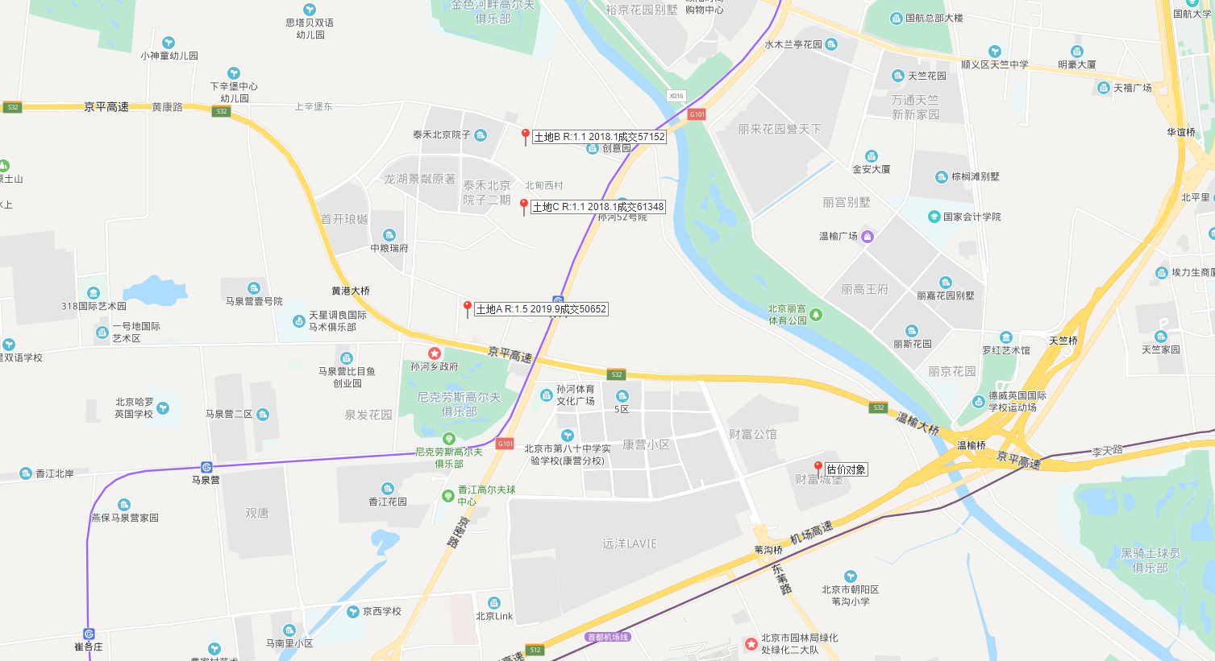

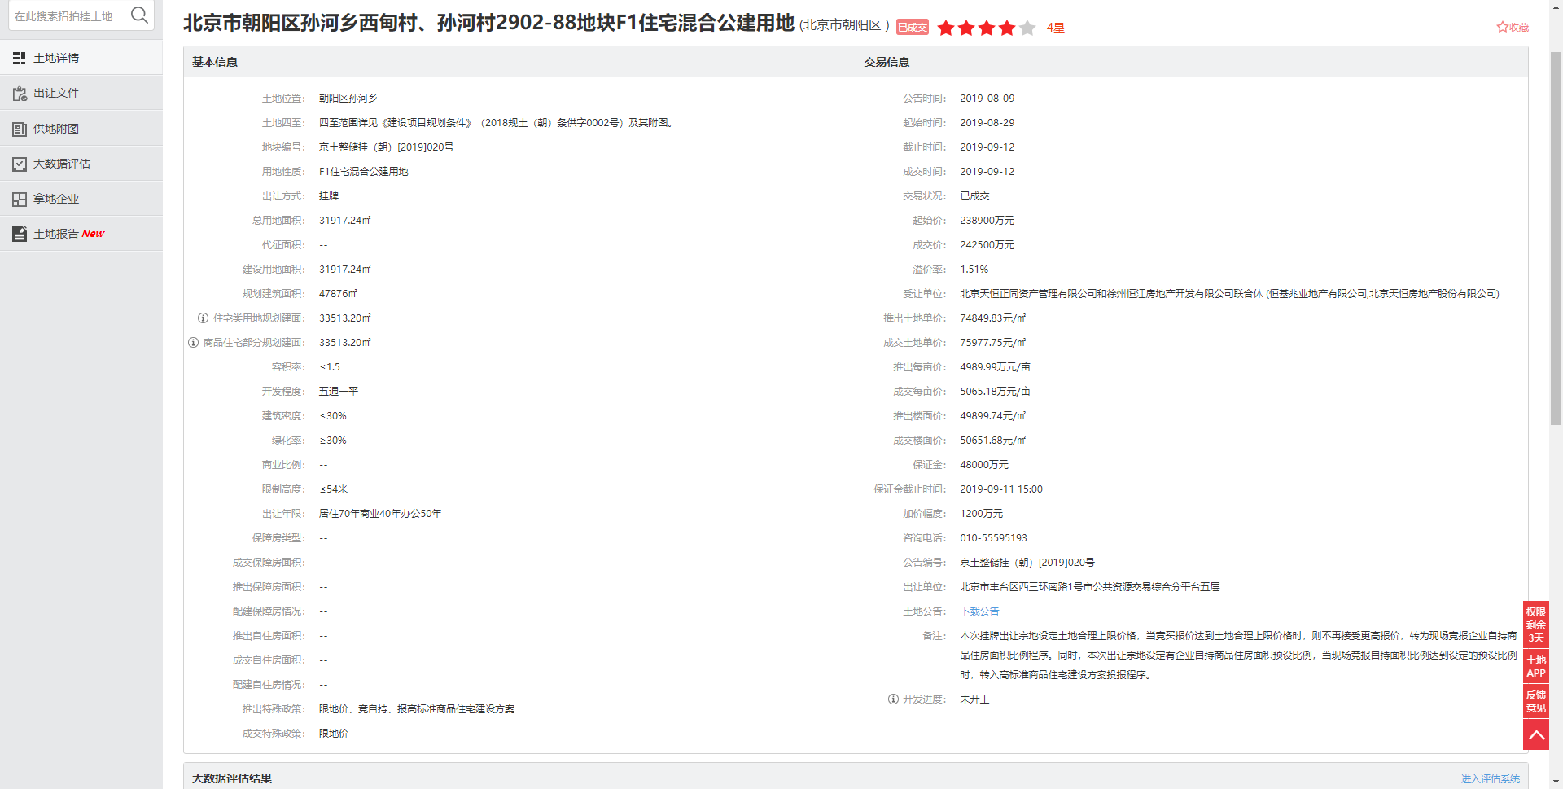

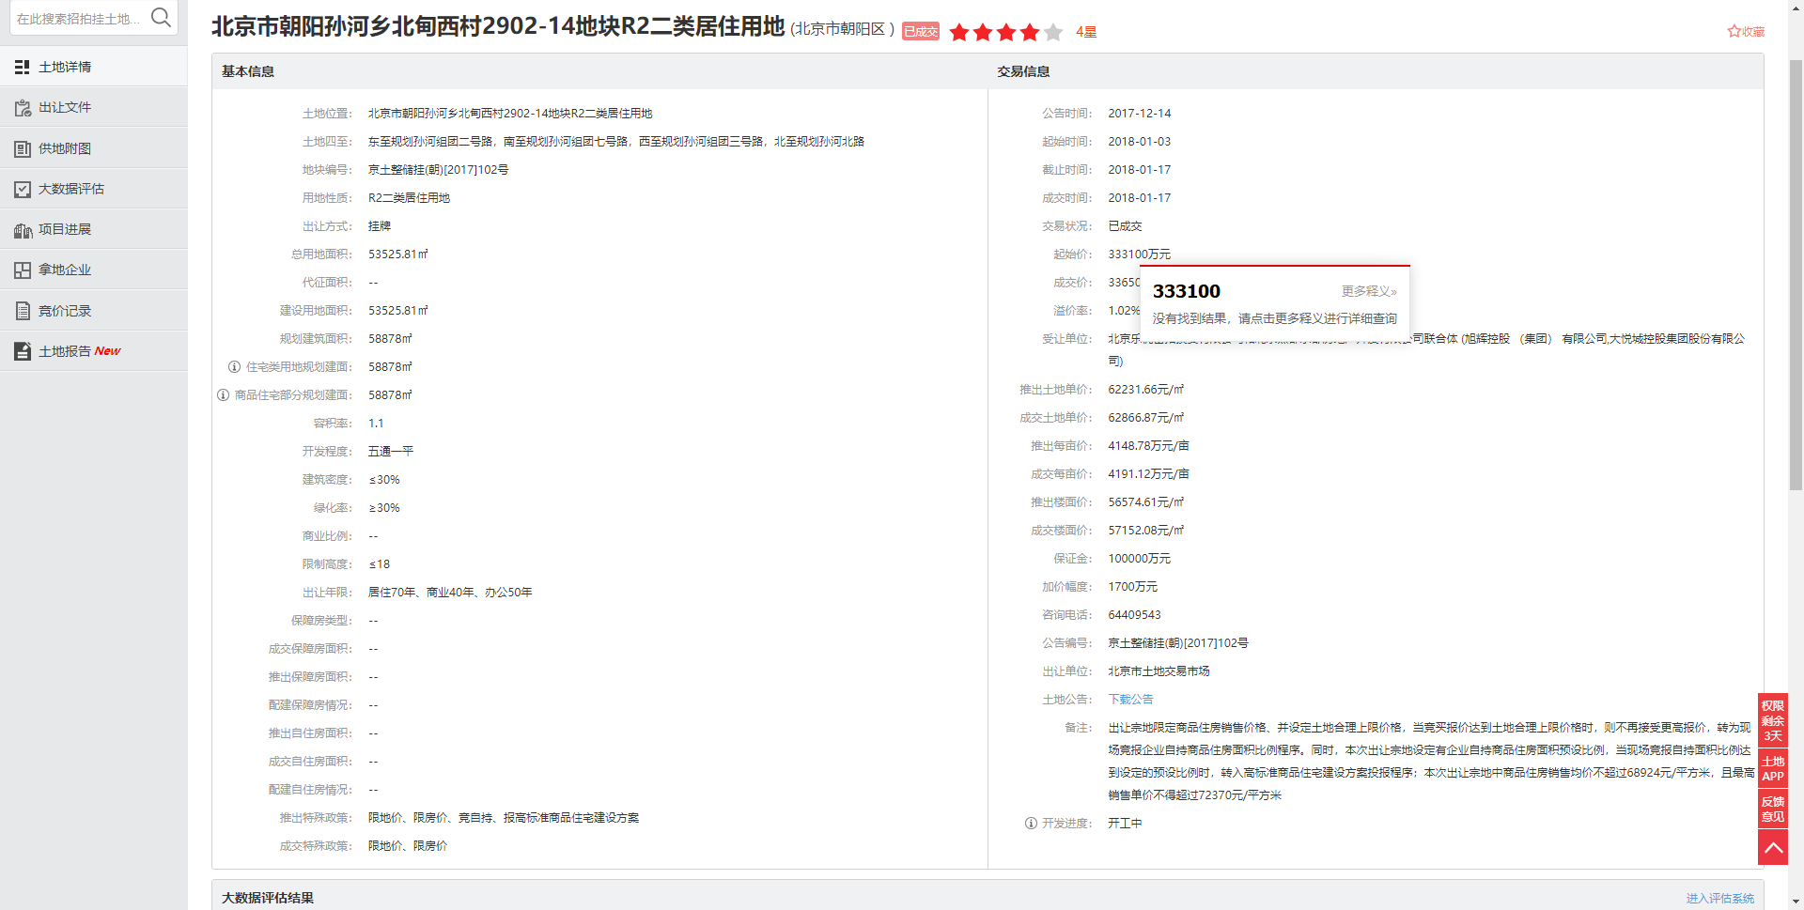

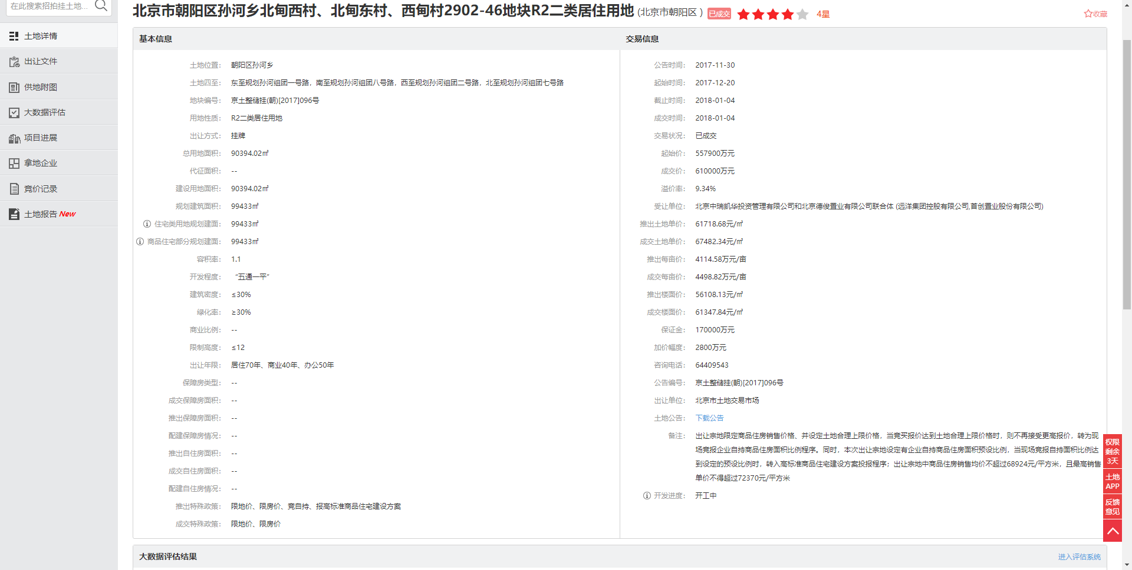

建委公示信息
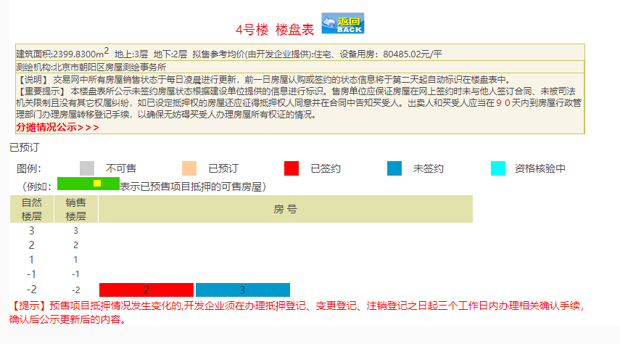
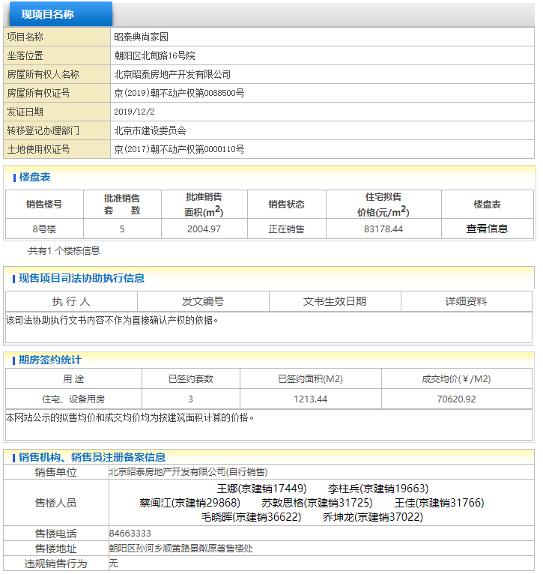
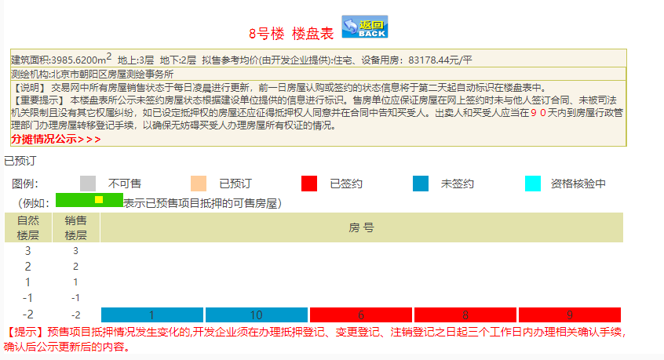
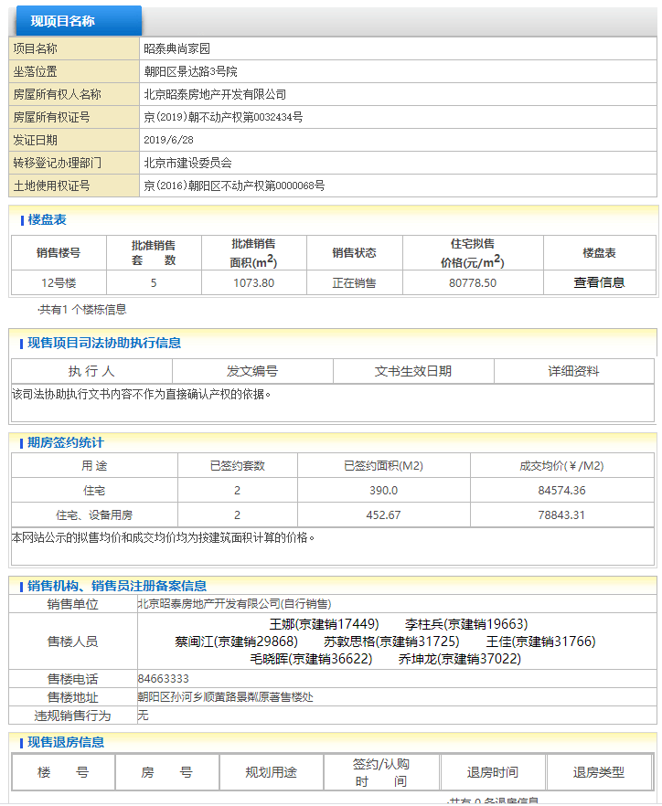
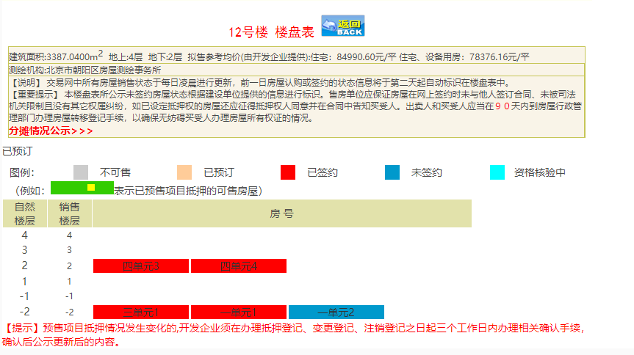
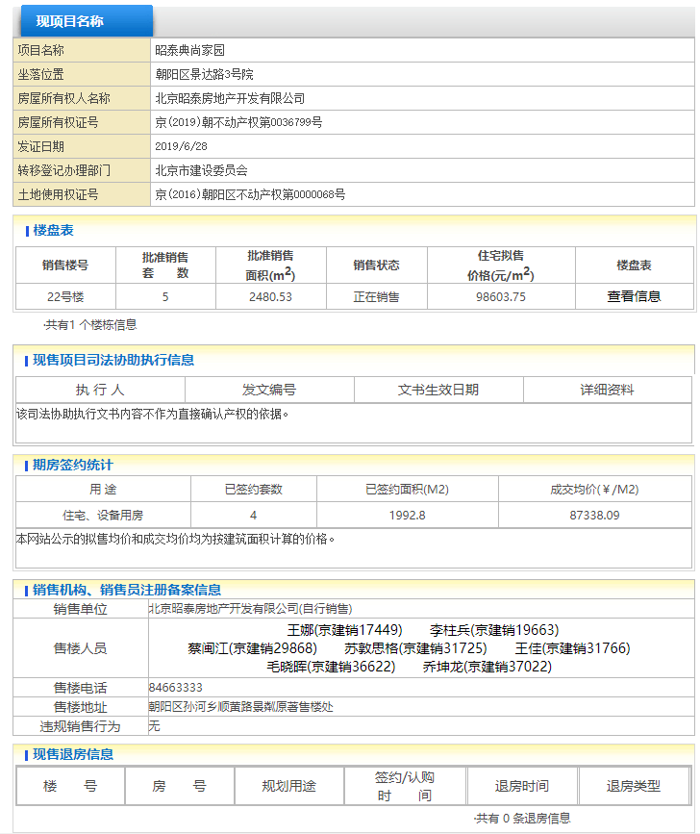
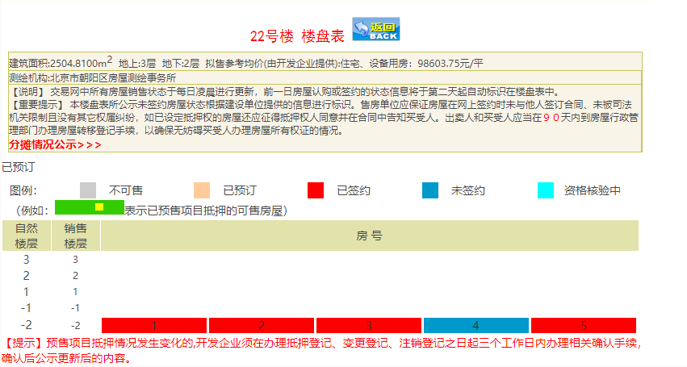
璟璘原著
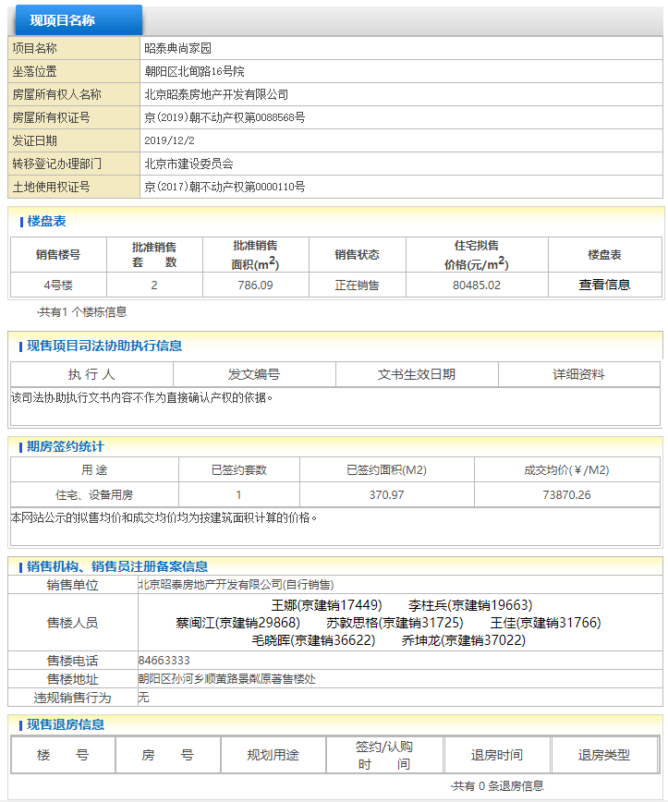

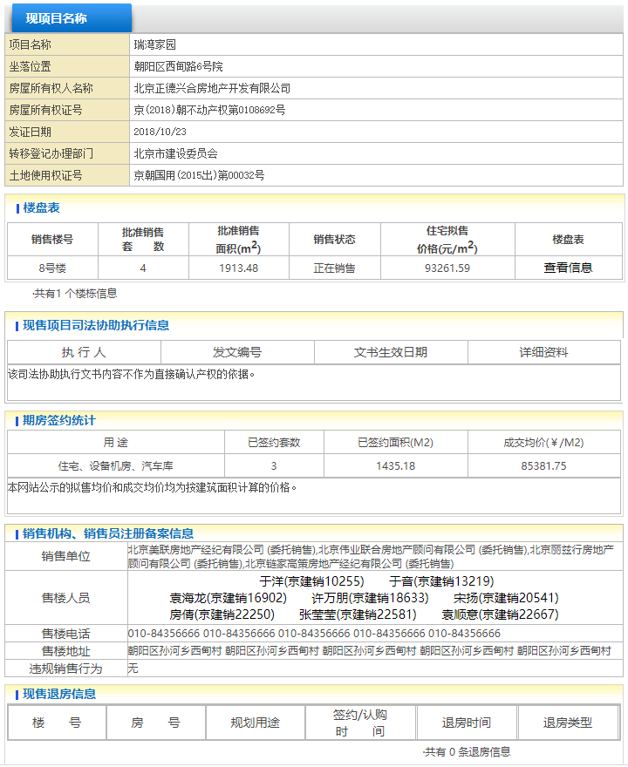
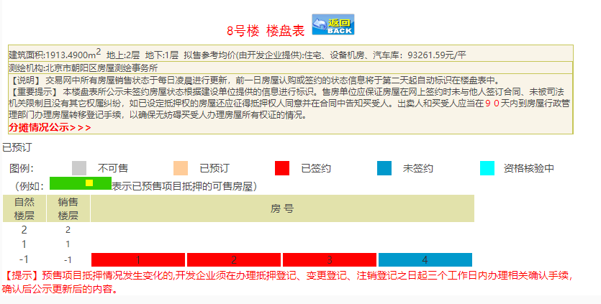
中粮瑞府
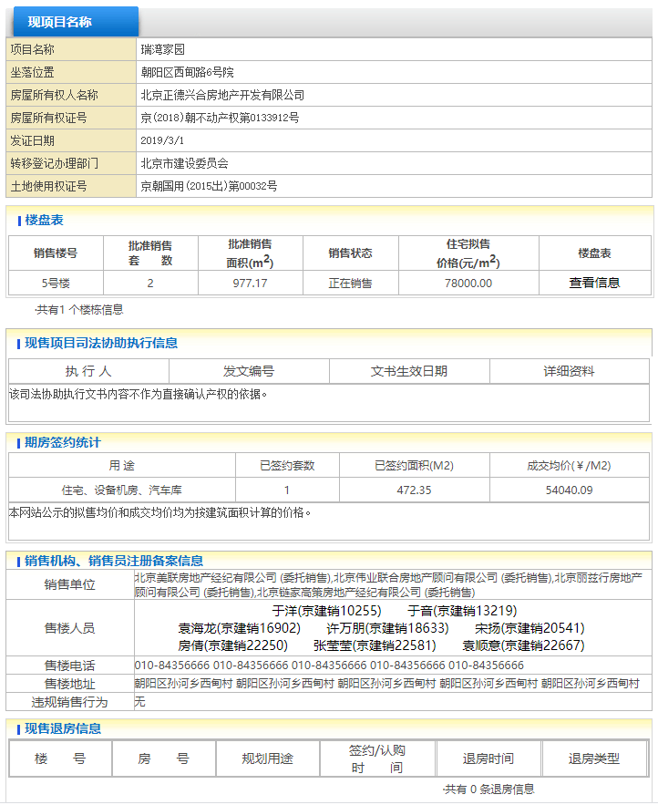
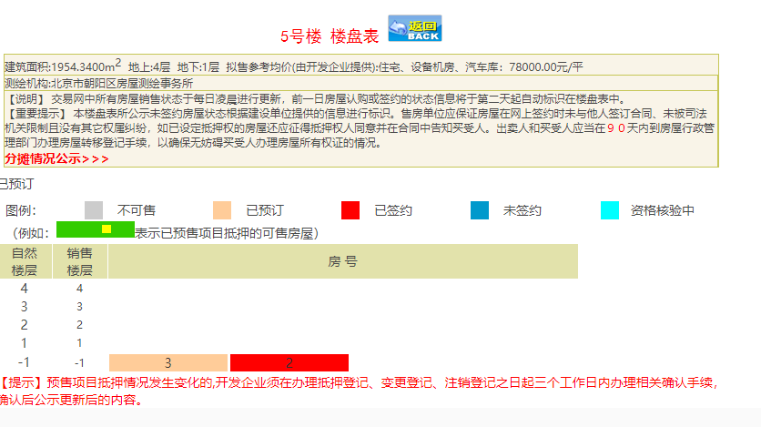
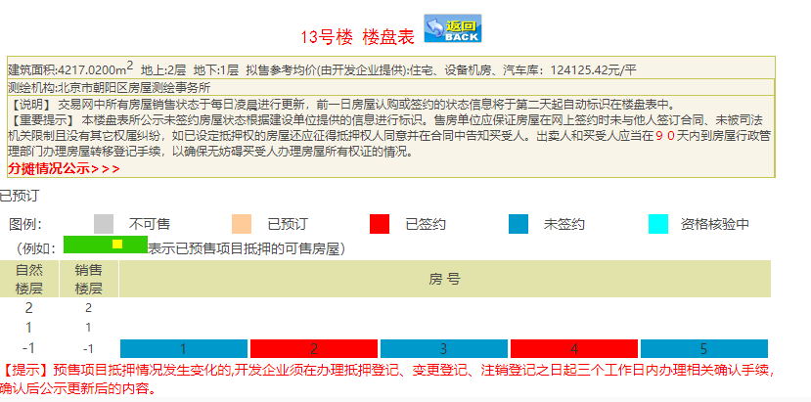

泰禾院子
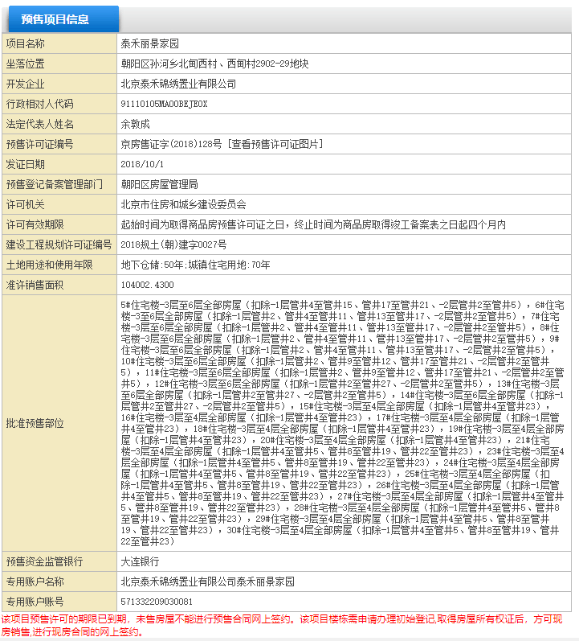
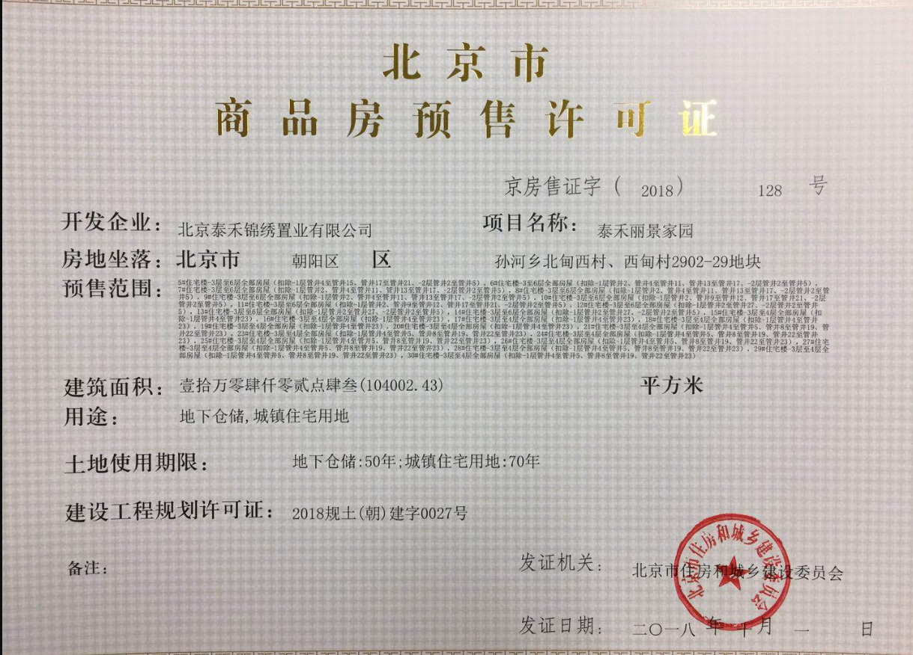

懋源璟禧
